part-1
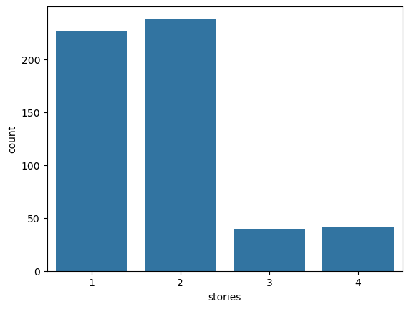
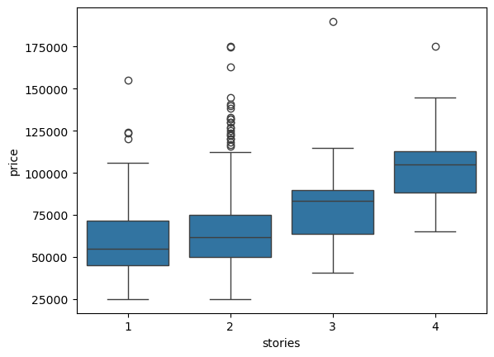
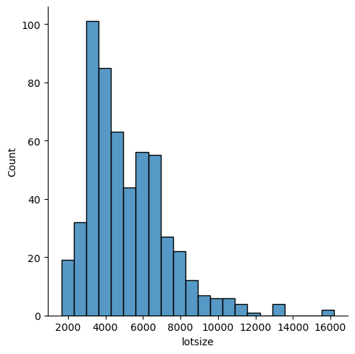
price
lotsize
bedrooms
bathrms
stories
driveway
recroom
fullbase
gashw
airco
garagepl
prefarea

part-2
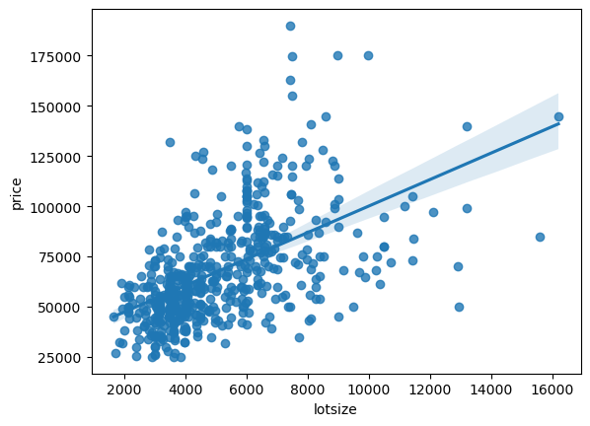
 | price | lotsize | bedrooms | bathrms | stories | garagepl
count | 546 | 546 | 546 | 546 | 546 | 546
mean | 68121.59707 | 5150.2655678 | 2.9652014652 | 1.2857142857 | 1.8076923077 | 0.69230769231
std | 26702.670926 | 2168.1587252 | 0.73738793624 | 0.50215786002 | 0.8682025007 | 0.86130655211
min | 25000 | 1650 | 1 | 1 | 1 | 0
25% | 49125 | 3600 | 2 | 1 | 1 | 0
50% | 62000 | 4600 | 3 | 1 | 2 | 0
75% | 82000 | 6360 | 3 | 2 | 2 | 1
max | 190000 | 16200 | 6 | 4 | 4 | 3

bedrooms | 1 | 2 | 3 | 4 | 5 | 6
stories
1 | 2 | 115 | 101 | 8 | 1 | 0
2 | 0 | 20 | 143 | 65 | 8 | 2
3 | 0 | 0 | 32 | 7 | 1 | 0
4 | 0 | 1 | 25 | 15 | 0 | 0

price
lotsize
bedrooms
bathrms
stories
driveway
recroom
fullbase
gashw
airco
garagepl
prefarea

 | count | mean | std | min | 25% | 50% | 75% | max
prefarea
no | 418 | 63263.485646 | 24214.23152 | 25000 | 46625 | 58500 | 73000 | 175000
yes | 128 | 83986.367188 | 28342.926632 | 31900 | 64975 | 79750 | 95000 | 190000

